Modelo dos graficos
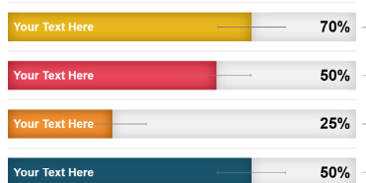
Acum. | 100
Jan | 100
Fev | 100
Mar | 100
Abr | 100
Mai | 100
Jun | 100
Jul
Ago
Set
Out
Nov
Dez

puxar
